баг-репорт
Баг-репорт телеграм-бот "QAP Converter Bot"

Номер | Наименование ошибки | Описание ошибки | Приоритет | Комментарий
BR_01 | При вводе валюты "доллар" из списка валют доступных для конвертации бот выдает ошибку | Ожидаемый результат: Выводится ответ: "(введенная сумма) (евро, рубль) = (пересчитанная сумма с учетом курса) доллар" или "(введенная сумма) доллар = (пересчитанная сумма с учетом курса) (евро, рубль)" Результат: Выводится ошибка: Что-то пошло не так с 'ЮэСДэ' | Высокий | В файле, содержащем коды доступных валют (config.py), допущена ошибка в буквенном коде валюты (USD)
BR_02 | При вводе суммы >1 бот не пресчитывает сумму с учетом курса конвертации | Ожидаемый результат: Выводится ответ: "(введенная сумма) (валюта-1) = (пересчитанная сумма с учетом курса) (валюта-2) Результат: Выводится ответ: "(введенная сумма) (валюта-1) = (пересчитанная сумма с учетом курса в эквиваленте 1) (валюта-2) | Высокий | 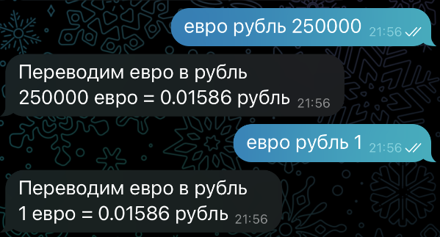
BR_03 | При вводе суммы с дробной частью бот выдает ошибку: "Не смог обработать количество ХХ,ХХ) | Ожидаемый результат: Выводится ответ: "(введенная сумма) (валюта-1) = (пересчитанная сумма с учетом курса) (валюта-2) Результат: Выводится ошибка: "Не смог обработать количество ХХ,ХХ) | Средний | 